冰粽主
产品 |  |  |  | POP-低温粽子【主链接】 |  |  |  |  |  |  |  |  |  |  |  |  |  |  |  | POP-低温粽子-榴莲冰粽8枚【主链接】 |  |  |  |  |  |  |  |  |  |  | 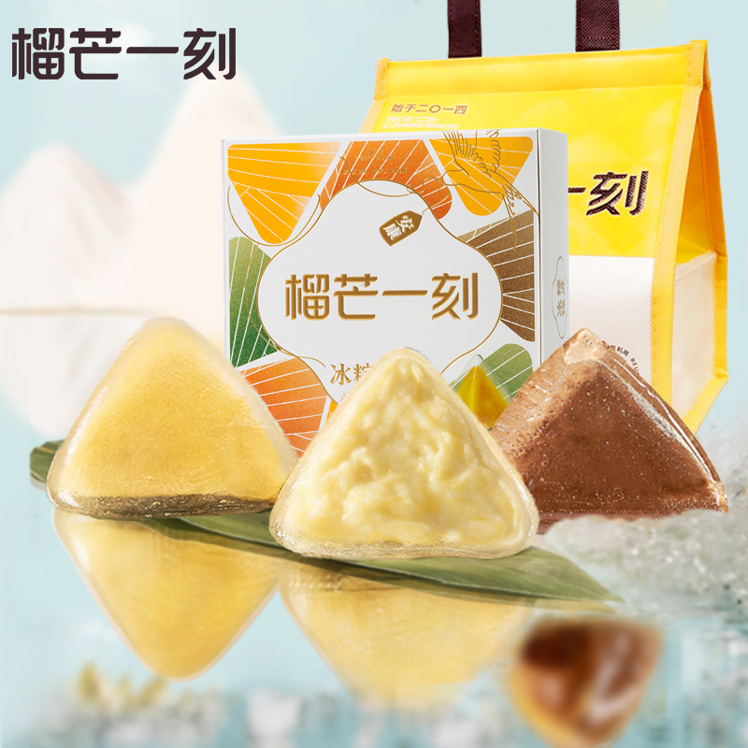 | POP-低温粽子-多口味冰粽8枚 |  |  |  |  |  |  |  |  |  |  | 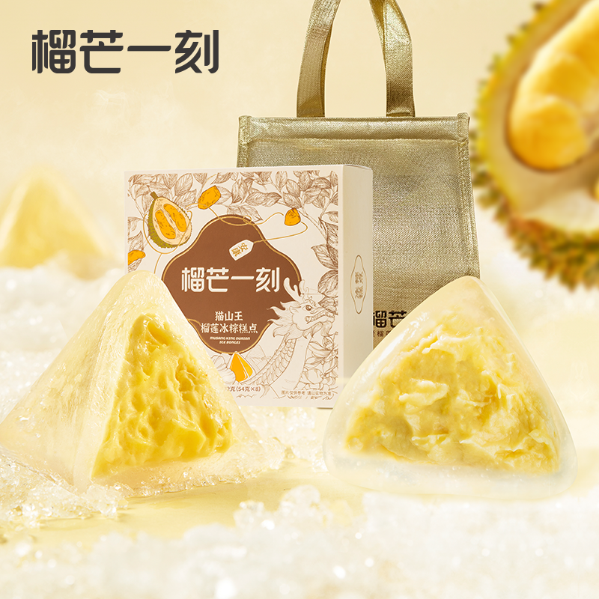 | POP-低温粽子-猫山王冰粽8枚 |  |  |  |  |  |  |  |  |  | 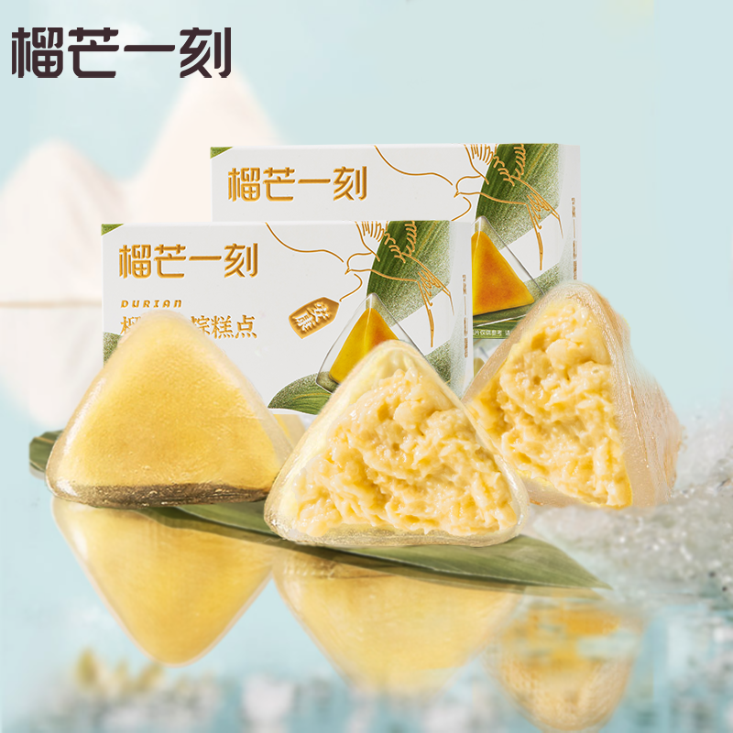 | POP-低温粽子-榴莲冰粽2枚*2盒
巧克力 |  | 备注 | 日期 | 访客数 | 搜索 | GMV | 成交客户 | 成交件数 | 补单件数 | 补单GMV | 真实件数 | 真实GMV | 成交转化率 | 推广花费 | 推广件数 | 推广roi | 付费占比 | 运营调整 | 日期 | 访客数 | 搜索 | GMV | 成交客户 | 成交件数 | 补单件数 | 补单GMV | 真实件数 | 真实GMV | 成交转化率 | 运营调整 | 日期 | 访客数 | 搜索 | GMV | 成交客户 | 成交件数 | 补单件数 | 补单GMV | 真实件数 | 真实GMV | 成交转化率 | 运营调整 | 日期 | 访客数 | 搜索 | GMV | 成交客户 | 成交件数 | 补单件数 | 补单GMV | 真实件数 | 真实GMV | 成交转化率 | 日期 | 访客数 | 搜索 | GMV | 成交客户 | 成交件数 | 补单件数 | 补单GMV | 真实件数 | 真实GMV | 成交转化率 | 运营调整
成本 |  |  | 2024-06-01 | 2250 | 690 | 23658.23 | 123 | 184 | 0 | 0 | 184 | 23658.23 | 5.47% | 9016.85 | 81 | 1.5 | 38.11% |  | 2024-05-01 | 0 |  | 0 | 0 | 0 | 0 | 0 | 0 | 0 | #DIV/0! |  | 2024-05-01 | 0 |  | 0 | 0 | 0 | 0 | 0 | 0 | 0 | #DIV/0! |  | 2024-05-01 | 0 |  | 0 | 0 | 0 | 0 | 0 | 0 | 0 | #DIV/0! | 2024-05-01 | 0 |  | 0 | 0 | 0 | 0 | 0 | 0 | 0 | #DIV/0!
 |  |  | 2024-06-02 | 1941 | 527 | 30081.00 | 123 | 219 | 0 | 0 | 219 | 30081 | 6.34% | 5890.78 | 63 | 1.9 | 19.58% |  | 2024-05-02 | 0 |  | 0 | 0 | 0 | 0 | 0 | 0 | 0 | #DIV/0! |  | 2024-05-02 | 0 |  | 0 | 0 | 0 | 0 | 0 | 0 | 0 | #DIV/0! |  | 2024-05-02 | 0 |  | 0 | 0 | 0 | 0 | 0 | 0 | 0 | #DIV/0! | 2024-05-02 | 0 |  | 0 | 0 | 0 | 0 | 0 | 0 | 0 | #DIV/0!
spu | 10022133923581 |  | 2024-06-03 | 3078 | 1136 | 71489.54 | 263 | 631 | 0 | 0 | 631 | 71489.54 | 8.54% | 10633.31 | 139 | 2.36 | 14.87% |  | 2024-05-03 | 0 |  | 0 | 0 | 0 | 0 | 0 | 0 | 0 | #DIV/0! |  | 2024-05-03 | 0 |  | 0 | 0 | 0 | 0 | 0 | 0 | 0 | #DIV/0! |  | 2024-05-03 | 0 |  | 0 | 0 | 0 | 0 | 0 | 0 | 0 | #DIV/0! | 2024-05-03 | 0 |  | 0 | 0 | 0 | 0 | 0 | 0 | 0 | #DIV/0!
 |  |  | 2024-06-04 | 6098 | 1640 | 107670.03 | 532 | 810 | 0 | 0 | 810 | 107670.03 | 8.72% | 30867.72 | 478 | 2.61 | 28.67% |  | 2024-05-04 | 0 |  | 0 | 0 | 0 | 0 | 0 | 0 | 0 | #DIV/0! |  | 2024-05-04 | 0 |  | 0 | 0 | 0 | 0 | 0 | 0 | 0 | #DIV/0! |  | 2024-05-04 | 0 |  | 0 | 0 | 0 | 0 | 0 | 0 | 0 | #DIV/0! | 2024-05-04 | 0 |  | 0 | 0 | 0 | 0 | 0 | 0 | 0 | #DIV/0!
 |  |  | 2024-06-05 | 8249 | 3533 | 135639.96 | 711 | 1104 | 0 | 0 | 1104 | 135639.96 | 8.62% | 31839.08 | 465 | 2.19 | 23.47% |  | 2024-05-05 | 0 |  | 0 | 0 | 0 | 0 | 0 | 0 | 0 | #DIV/0! |  | 2024-05-05 | 0 |  | 0 | 0 | 0 | 0 | 0 | 0 | 0 | #DIV/0! |  | 2024-05-05 | 0 |  | 0 | 0 | 0 | 0 | 0 | 0 | 0 | #DIV/0! | 2024-05-05 | 0 |  | 0 | 0 | 0 | 0 | 0 | 0 | 0 | #DIV/0!
sku-1 | 10045392452183 | 榴莲冰粽8 | 2024-06-06 | 7719 | 3402 | 107046.24 | 621 | 802 | 0 | 0 | 802 | 107046.24 | 8.05% | 22404.95 | 348 | 2.38 | 20.93% |  | 2024-05-06 | 0 |  | 0 | 0 | 0 | 0 | 0 | 0 | 0 | #DIV/0! |  | 2024-05-06 | 0 |  | 0 | 0 | 0 | 0 | 0 | 0 | 0 | #DIV/0! |  | 2024-05-06 | 0 |  | 0 | 0 | 0 | 0 | 0 | 0 | 0 | #DIV/0! | 2024-05-06 | 0 |  | 0 | 0 | 0 | 0 | 0 | 0 | 0 | #DIV/0!
sku-2 | 10045392452184 | 多口味8 | 2024-06-07 | 9606 | 3822 | 107072.13 | 630 | 795 | 0 | 0 | 795 | 107072.13 | 6.56% | 27541.83 | 334 | 1.88 | 25.72% |  | 2024-05-07 | 0 |  | 0 | 0 | 0 | 0 | 0 | 0 | 0 | #DIV/0! |  | 2024-05-07 | 0 |  | 0 | 0 | 0 | 0 | 0 | 0 | 0 | #DIV/0! |  | 2024-05-07 | 0 |  | 0 | 0 | 0 | 0 | 0 | 0 | 0 | #DIV/0! | 2024-05-07 | 0 |  | 0 | 0 | 0 | 0 | 0 | 0 | 0 | #DIV/0!
sku-3 | 10045392452185 | 猫山王8 | 2024-06-08 | 7942 | 2937 | 54605.85 | 306 | 404 | 0 | 0 | 404 | 54605.85 | 3.85% | 13251.46 | 178 | 2.14 | 24.27% |  | 2024-05-08 | 0 |  | 0 | 0 | 0 | 0 | 0 | 0 | 0 | #DIV/0! |  | 2024-05-08 | 0 |  | 0 | 0 | 0 | 0 | 0 | 0 | 0 | #DIV/0! |  | 2024-05-08 | 0 |  | 0 | 0 | 0 | 0 | 0 | 0 | 0 | #DIV/0! | 2024-05-08 | 0 |  | 0 | 0 | 0 | 0 | 0 | 0 | 0 | #DIV/0!
sku-4 | 10051268593297 | 榴莲2*2 | 2024-06-09 | 5616 | 1760 | 21486.80 | 149 | 183 | 0 | 0 | 183 | 21486.8 | 2.65% | 5199.31 | 89 | 2.14 | 24.20% |  | 2024-05-09 | 0 |  | 0 | 0 | 0 | 0 | 0 | 0 | 0 | #DIV/0! |  | 2024-05-09 | 0 |  | 0 | 0 | 0 | 0 | 0 | 0 | 0 | #DIV/0! |  | 2024-05-09 | 0 |  | 0 | 0 | 0 | 0 | 0 | 0 | 0 | #DIV/0! | 2024-05-09 | 0 |  | 0 | 0 | 0 | 0 | 0 | 0 | 0 | #DIV/0!
sku-5 |  |  | 2024-06-10 | 2558 | 692 | 12921.10 | 83 | 103 | 0 | 0 | 103 | 12921.1 | 3.24% | 1525.43 | 34 | 3.2 | 11.81% |  | 2024-05-10 | 0 |  | 0 | 0 | 0 | 0 | 0 | 0 | 0 | #DIV/0! |  | 2024-05-10 | 0 |  | 0 | 0 | 0 | 0 | 0 | 0 | 0 | #DIV/0! |  | 2024-05-10 | 0 |  | 0 | 0 | 0 | 0 | 0 | 0 | 0 | #DIV/0! | 2024-05-10 | 0 |  | 0 | 0 | 0 | 0 | 0 | 0 | 0 | #DIV/0!
sku-6 |  |  | 2024-06-11 | 1071 | 357 | 6918.33 | 42 | 54 | 0 | 0 | 54 | 6918.33 | 3.92% | 223.9 | 13 | 9.03 | 3.24% |  | 2024-05-11 | 0 |  | 0 | 0 | 0 | 0 | 0 | 0 | 0 | #DIV/0! |  | 2024-05-11 | 0 |  | 0 | 0 | 0 | 0 | 0 | 0 | 0 | #DIV/0! |  | 2024-05-11 | 0 |  | 0 | 0 | 0 | 0 | 0 | 0 | 0 | #DIV/0! | 2024-05-11 | 0 |  | 0 | 0 | 0 | 0 | 0 | 0 | 0 | #DIV/0!
sku-7 |  |  | 2024-06-12 | 676 | 204 | 3099.60 | 24 | 27 | 0 | 0 | 27 | 3099.6 | 3.55% | 116.8 | 3 | 2.27 | 3.77% |  | 2024-05-12 | 0 |  | 0 | 0 | 0 | 0 | 0 | 0 | 0 | #DIV/0! |  | 2024-05-12 | 0 |  | 0 | 0 | 0 | 0 | 0 | 0 | 0 | #DIV/0! |  | 2024-05-12 | 0 |  | 0 | 0 | 0 | 0 | 0 | 0 | 0 | #DIV/0! | 2024-05-12 | 0 |  | 0 | 0 | 0 | 0 | 0 | 0 | 0 | #DIV/0!
 |  |  | 2024-06-13 | 591 | 128 | 2173.85 | 13 | 21 | 0 | 0 | 21 | 2173.85 | 2.20% | 199.85 | 1 | 0.64 | 9.19% |  | 2024-05-13 | 0 |  | 0 | 0 | 0 | 0 | 0 | 0 | 0 | #DIV/0! |  | 2024-05-13 | 0 |  | 0 | 0 | 0 | 0 | 0 | 0 | 0 | #DIV/0! |  | 2024-05-13 | 0 |  | 0 | 0 | 0 | 0 | 0 | 0 | 0 | #DIV/0! | 2024-05-13 | 0 |  | 0 | 0 | 0 | 0 | 0 | 0 | 0 | #DIV/0!
 |  |  | 2024-06-14 | 541 | 83 | 1691.40 | 12 | 18 | 0 | 0 | 18 | 1691.4 | 2.22% | 123.41 | 4 | 4.86 | 7.30% |  | 2024-05-14 | 0 |  | 0 | 0 | 0 | 0 | 0 | 0 | 0 | #DIV/0! |  | 2024-05-14 | 0 |  | 0 | 0 | 0 | 0 | 0 | 0 | 0 | #DIV/0! |  | 2024-05-14 | 0 |  | 0 | 0 | 0 | 0 | 0 | 0 | 0 | #DIV/0! | 2024-05-14 | 0 |  | 0 | 0 | 0 | 0 | 0 | 0 | 0 | #DIV/0!
 |  |  | 2024-06-15 | 341 | 57 | 1040.20 | 7 | 8 | 0 | 0 | 8 | 1040.2 | 2.05% | 135.42 | 3 | 2.66 | 13.02% |  | 2024-05-15 | 0 |  | 0 | 0 | 0 | 0 | 0 | 0 | 0 | #DIV/0! |  | 2024-05-15 | 0 |  | 0 | 0 | 0 | 0 | 0 | 0 | 0 | #DIV/0! |  | 2024-05-15 | 0 |  | 0 | 0 | 0 | 0 | 0 | 0 | 0 | #DIV/0! | 2024-05-15 | 0 |  | 0 | 0 | 0 | 0 | 0 | 0 | 0 | #DIV/0!
 |  |  | 2024-06-16 | 387 | 54 | 2407.60 | 17 | 22 | 0 | 0 | 22 | 2407.6 | 4.39% | 552.92 | 9 | 2.33 | 22.97% |  | 2024-05-16 | 0 |  | 0 | 0 | 0 | 0 | 0 | 0 | 0 | #DIV/0! |  | 2024-05-16 | 0 |  | 0 | 0 | 0 | 0 | 0 | 0 | 0 | #DIV/0! |  | 2024-05-16 | 0 |  | 0 | 0 | 0 | 0 | 0 | 0 | 0 | #DIV/0! | 2024-05-16 | 0 |  | 0 | 0 | 0 | 0 | 0 | 0 | 0 | #DIV/0!
 |  |  | 2024-06-17 | 419 | 43 | 933.20 | 8 | 10 | 0 | 0 | 10 | 933.2 | 1.91% | 532.39 | 5 | 0.94 | 57.05% |  | 2024-05-17 | 0 |  | 0 | 0 | 0 | 0 | 0 | 0 | 0 | #DIV/0! |  | 2024-05-17 | 0 |  | 0 | 0 | 0 | 0 | 0 | 0 | 0 | #DIV/0! |  | 2024-05-17 | 0 |  | 0 | 0 | 0 | 0 | 0 | 0 | 0 | #DIV/0! | 2024-05-17 | 0 |  | 0 | 0 | 0 | 0 | 0 | 0 | 0 | #DIV/0!
 |  |  | 2024-06-18 | 417 |  | 2847.60 | 23 | 38 | 0 | 0 | 38 | 2847.6 | 5.52% | 136.56 | 0 | 0 | 4.80% |  | 2024-05-18 | 0 |  | 0 | 0 | 0 | 0 | 0 | 0 | 0 | #DIV/0! |  | 2024-05-18 | 0 |  | 0 | 0 | 0 | 0 | 0 | 0 | 0 | #DIV/0! |  | 2024-05-18 | 0 |  | 0 | 0 | 0 | 0 | 0 | 0 | 0 | #DIV/0! | 2024-05-18 | 0 |  | 0 | 0 | 0 | 0 | 0 | 0 | 0 | #DIV/0!
 |  |  | 2024-06-19 | 0 |  | 0.00 | 0 | 0 | 0 | 0 | 0 | 0 | #DIV/0! | 0 | 0 | 0 | #DIV/0! |  | 2024-05-19 | 0 |  | 0 | 0 | 0 | 0 | 0 | 0 | 0 | #DIV/0! |  | 2024-05-19 | 0 |  | 0 | 0 | 0 | 0 | 0 | 0 | 0 | #DIV/0! |  | 2024-05-19 | 0 |  | 0 | 0 | 0 | 0 | 0 | 0 | 0 | #DIV/0! | 2024-05-19 | 0 |  | 0 | 0 | 0 | 0 | 0 | 0 | 0 | #DIV/0!
 |  |  | 2024-06-20 | 0 |  | 0.00 | 0 | 0 | 0 | 0 | 0 | 0 | #DIV/0! | 0 | 0 | 0 | #DIV/0! |  | 2024-05-20 | 0 |  | 0 | 0 | 0 | 0 | 0 | 0 | 0 | #DIV/0! |  | 2024-05-20 | 0 |  | 0 | 0 | 0 | 0 | 0 | 0 | 0 | #DIV/0! |  | 2024-05-20 | 0 |  | 0 | 0 | 0 | 0 | 0 | 0 | 0 | #DIV/0! | 2024-05-20 | 0 |  | 0 | 0 | 0 | 0 | 0 | 0 | 0 | #DIV/0!
 |  |  | 2024-06-21 | 0 |  | 0.00 | 0 | 0 | 0 | 0 | 0 | 0 | #DIV/0! | 0 | 0 | 0 | #DIV/0! |  | 2024-05-21 | 0 |  | 0 | 0 | 0 | 0 | 0 | 0 | 0 | #DIV/0! |  | 2024-05-21 | 0 |  | 0 | 0 | 0 | 0 | 0 | 0 | 0 | #DIV/0! |  | 2024-05-21 | 0 |  | 0 | 0 | 0 | 0 | 0 | 0 | 0 | #DIV/0! | 2024-05-21 | 0 |  | 0 | 0 | 0 | 0 | 0 | 0 | 0 | #DIV/0!
 |  |  | 2024-06-22 | 0 |  | 0.00 | 0 | 0 | 0 | 0 | 0 | 0 | #DIV/0! | 0 | 0 | 0 | #DIV/0! |  | 2024-05-22 | 0 |  | 0 | 0 | 0 | 0 | 0 | 0 | 0 | #DIV/0! |  | 2024-05-22 | 0 |  | 0 | 0 | 0 | 0 | 0 | 0 | 0 | #DIV/0! |  | 2024-05-22 | 0 |  | 0 | 0 | 0 | 0 | 0 | 0 | 0 | #DIV/0! | 2024-05-22 | 0 |  | 0 | 0 | 0 | 0 | 0 | 0 | 0 | #DIV/0!
 |  |  | 2024-06-23 | 0 |  | 0.00 | 0 | 0 | 0 | 0 | 0 | 0 | #DIV/0! | 0 | 0 | 0 | #DIV/0! |  | 2024-05-23 | 0 |  | 0 | 0 | 0 | 0 | 0 | 0 | 0 | #DIV/0! |  | 2024-05-23 | 0 |  | 0 | 0 | 0 | 0 | 0 | 0 | 0 | #DIV/0! |  | 2024-05-23 | 0 |  | 0 | 0 | 0 | 0 | 0 | 0 | 0 | #DIV/0! | 2024-05-23 | 0 |  | 0 | 0 | 0 | 0 | 0 | 0 | 0 | #DIV/0!
 |  |  | 2024-06-24 | 0 |  | 0.00 | 0 | 0 | 0 | 0 | 0 | 0 | #DIV/0! | 0 | 0 | 0 | #DIV/0! |  | 2024-05-24 | 0 |  | 0 | 0 | 0 | 0 | 0 | 0 | 0 | #DIV/0! |  | 2024-05-24 | 0 |  | 0 | 0 | 0 | 0 | 0 | 0 | 0 | #DIV/0! |  | 2024-05-24 | 0 |  | 0 | 0 | 0 | 0 | 0 | 0 | 0 | #DIV/0! | 2024-05-24 | 0 |  | 0 | 0 | 0 | 0 | 0 | 0 | 0 | #DIV/0!
 |  |  | 2024-06-25 | 0 |  | 0.00 | 0 | 0 | 0 | 0 | 0 | 0 | #DIV/0! | 0 | 0 | 0 | #DIV/0! |  | 2024-05-25 | 0 |  | 0 | 0 | 0 | 0 | 0 | 0 | 0 | #DIV/0! |  | 2024-05-25 | 0 |  | 0 | 0 | 0 | 0 | 0 | 0 | 0 | #DIV/0! |  | 2024-05-25 | 0 |  | 0 | 0 | 0 | 0 | 0 | 0 | 0 | #DIV/0! | 2024-05-25 | 0 |  | 0 | 0 | 0 | 0 | 0 | 0 | 0 | #DIV/0!
 |  |  | 2024-06-26 | 0 |  | 0.00 | 0 | 0 | 0 | 0 | 0 | 0 | #DIV/0! | 0 | 0 | 0 | #DIV/0! |  | 2024-05-26 | 0 |  | 0 | 0 | 0 | 0 | 0 | 0 | 0 | #DIV/0! |  | 2024-05-26 | 0 |  | 0 | 0 | 0 | 0 | 0 | 0 | 0 | #DIV/0! |  | 2024-05-26 | 0 |  | 0 | 0 | 0 | 0 | 0 | 0 | 0 | #DIV/0! | 2024-05-26 | 0 |  | 0 | 0 | 0 | 0 | 0 | 0 | 0 | #DIV/0!
 |  |  | 2024-06-27 | 0 |  | 0.00 | 0 | 0 | 0 | 0 | 0 | 0 | #DIV/0! | 0 | 0 | 0 | #DIV/0! |  | 2024-05-27 | 0 |  | 0 | 0 | 0 | 0 | 0 | 0 | 0 | #DIV/0! |  | 2024-05-27 | 0 |  | 0 | 0 | 0 | 0 | 0 | 0 | 0 | #DIV/0! |  | 2024-05-27 | 0 |  | 0 | 0 | 0 | 0 | 0 | 0 | 0 | #DIV/0! | 2024-05-27 | 0 |  | 0 | 0 | 0 | 0 | 0 | 0 | 0 | #DIV/0!
 |  |  | 2024-06-28 | 0 |  | 0.00 | 0 | 0 | 0 | 0 | 0 | 0 | #DIV/0! | 0 | 0 | 0 | #DIV/0! |  | 2024-05-28 | 0 |  | 0 | 0 | 0 | 0 | 0 | 0 | 0 | #DIV/0! |  | 2024-05-28 | 0 |  | 0 | 0 | 0 | 0 | 0 | 0 | 0 | #DIV/0! |  | 2024-05-28 | 0 |  | 0 | 0 | 0 | 0 | 0 | 0 | 0 | #DIV/0! | 2024-05-28 | 0 |  | 0 | 0 | 0 | 0 | 0 | 0 | 0 | #DIV/0!
 |  |  | 2024-06-29 | 0 |  | 0.00 | 0 | 0 | 0 | 0 | 0 | 0 | #DIV/0! | 0 | 0 | 0 | #DIV/0! |  | 2024-05-29 | 0 |  | 0 | 0 | 0 | 0 | 0 | 0 | 0 | #DIV/0! |  | 2024-05-29 | 0 |  | 0 | 0 | 0 | 0 | 0 | 0 | 0 | #DIV/0! |  | 2024-05-29 | 0 |  | 0 | 0 | 0 | 0 | 0 | 0 | 0 | #DIV/0! | 2024-05-29 | 0 |  | 0 | 0 | 0 | 0 | 0 | 0 | 0 | #DIV/0!
 |  |  | 2024-06-30 | 0 |  | 0.00 | 0 | 0 | 0 | 0 | 0 | 0 | #DIV/0! | 0 | 0 | 0 | #DIV/0! |  | 2024-05-30 | 0 |  | 0 | 0 | 0 | 0 | 0 | 0 | 0 | #DIV/0! |  | 2024-05-30 | 0 |  | 0 | 0 | 0 | 0 | 0 | 0 | 0 |  |  | 2024-05-30 | 0 |  | 0 | 0 | 0 | 0 | 0 | 0 | 0 |  | 2024-05-30 | 0 |  | 0 | 0 | 0 | 0 | 0 | 0 | 0
 |  |  | 2024-07-01 | 0 |  | 0.00 | 0 | 0 | 0 | 0 | 0 | 0 | #DIV/0! | 0 | 0 | 0 | #DIV/0! |  | 2024-05-31 |  |  |  |  |  |  |  |  |  |  |  | 2024-05-31 |  |  |  |  |  |  |  |  |  |  |  | 2024-05-31 |  |  |  |  |  |  |  |  |  |  | 2024-05-31
 |  |  | 合计 | 59500 | 21065 | 692782.66 | 3687 | 5433 | 0 | 0 | 5433 | 692782.66 |  |  |  |  |  |  | 合计 | 0 | 0 | 0 | 0 | 0 | 0 | 0 | 0 | 0 |  |  | 合计 | 0 | 0 | 0 | 0 | 0 | 0 | 0 | 0 | 0 |  |  | 合计 | 0 | 0 | 0 | 0 | 0 | 0 | 0 | 0 | 0 |  | 合计 | 0 | 0 | 0 | 0 | 0 | 0 | 0 | 0 | 0

 |  |  |  |  |  |  |  | 5250 | 1400 | 6650
 |  |  |  |  |  |  |  |  |  | 7935

冰粽副
产品 |  |  | 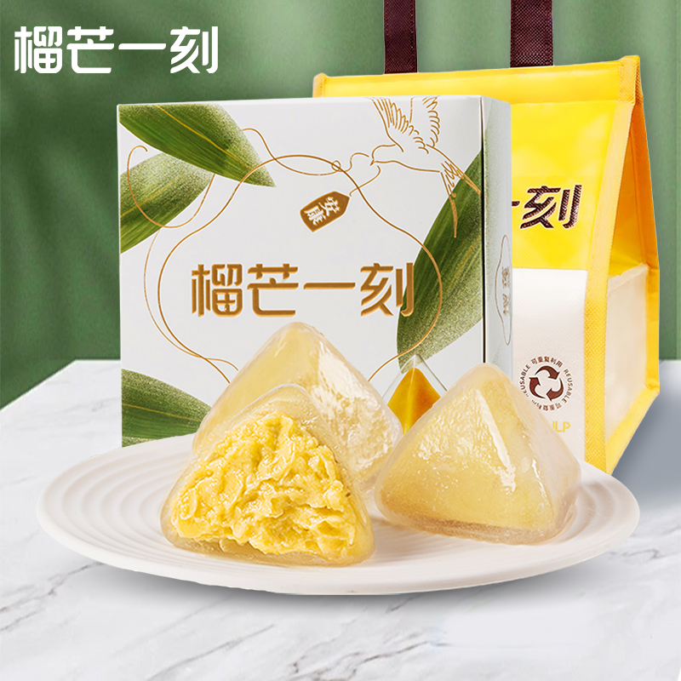 | POP-粽子【副链接】 |  |  |  |  |  |  |  |  |  |  |  |  |  |  |  | POP-榴莲6枚【副链接】 |  |  |  |  |  |  |  |  |  |  |  | POP-榴莲8枚【副链接】 |  |  |  |  |  |  |  |  |  |  | 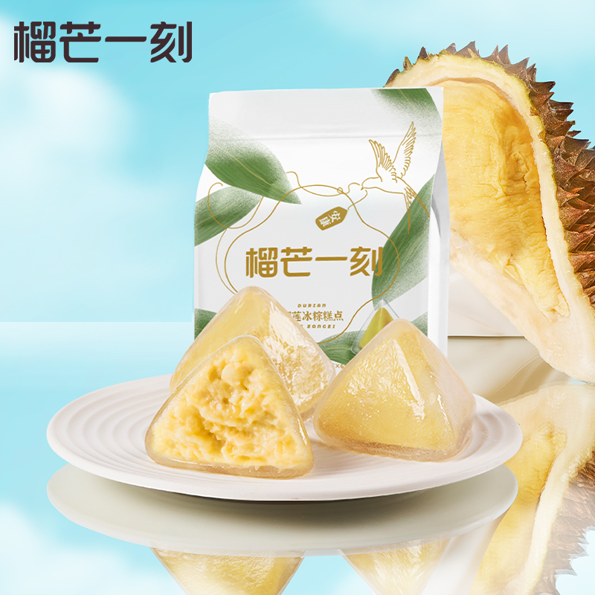 | POP-袋装榴莲6枚【副链接】 |  |  |  |  |  |  |  |  |  |  | POP-袋装榴莲10枚【副链接】 |  |  |  |  |  |  |  |  |  |  | POP-榴莲4枚【副链接】
糕点类目-年货礼盒 |  | 备注 | 日期 | 访客数 | 搜索 | GMV | 成交客户 | 成交件数 | 补单件数 | 补单GMV | 真实件数 | 真实GMV | 成交转化率 | 推广花费 | 推广件数 | 推广roi | 付费占比 | 运营调整 | 日期 | 访客数 | 搜索 | GMV | 成交客户 | 成交件数 | 补单件数 | 补单GMV | 真实件数 | 真实GMV | 成交转化率 | 运营调整 | 日期 | 访客数 | 搜索 | GMV | 成交客户 | 成交件数 | 补单件数 | 补单GMV | 真实件数 | 真实GMV | 成交转化率 | 运营调整 | 日期 | 访客数 | 搜索 | GMV | 成交客户 | 成交件数 | 补单件数 | 补单GMV | 真实件数 | 真实GMV | 成交转化率 | 日期 | 访客数 | 搜索 | GMV | 成交客户 | 成交件数 | 补单件数 | 补单GMV | 真实件数 | 真实GMV | 成交转化率 | 日期 | 访客数 | 搜索 | GMV | 成交客户 | 成交件数 | 补单件数 | 补单GMV | 真实件数 | 真实GMV | 成交转化率
成本 |  |  | 2024-06-01 | 967 | 257 | 4531 | 34 | 40 | 0 | 0 | 40 | 4531.14 | 3.52% | 1674.2 | 12 | 1.01 | 36.95% |  | 2024-05-01 | 0 |  | 0 | 0 | 0 | 0 | 0 | 0 | 0 | #DIV/0! |  | 2024-05-01 | 0 |  | 0 | 0 | 0 | 0 | 0 | 0 | 0 | #DIV/0! |  | 2024-05-01 | 0 | 0 | 0 | 0 | 0 | 0 | 0 | 0 | 0 | #DIV/0! | 2024-05-01 | 0 | 0 | 0 | 0 | 0 | 0 | 0 | 0 | 0 | #DIV/0! | 2024-05-01 | 0 |  | 0 | 0 | 0 | 0 | 0 | 0 | 0 | #DIV/0!
 |  |  | 2024-06-02 | 1568 | 381 | 11391 | 82 | 96 | 0 | 0 | 96 | 11390.74 | 5.23% | 5081.07 | 41 | 1.43 | 44.61% |  | 2024-05-02 | 0 |  | 0 | 0 | 0 | 0 | 0 | 0 | 0 | #DIV/0! |  | 2024-05-02 | 0 |  | 0 | 0 | 0 | 0 | 0 | 0 | 0 | #DIV/0! |  | 2024-05-02 | 0 | 0 | 0 | 0 | 0 | 0 | 0 | 0 | 0 | #DIV/0! | 2024-05-02 | 0 | 0 | 0 | 0 | 0 | 0 | 0 | 0 | 0 | #DIV/0! | 2024-05-02 | 0 |  | 0 | 0 | 0 | 0 | 0 | 0 | 0 | #DIV/0!
spu | 10022439556548 |  | 2024-06-03 | 1982 | 702 | 20322 | 115 | 162 | 0 | 0 | 162 | 20322.1 | 5.80% | 5378.76 | 65 | 1.89 | 26.47% |  | 2024-05-03 | 0 |  | 0 | 0 | 0 | 0 | 0 | 0 | 0 | #DIV/0! |  | 2024-05-03 | 0 |  | 0 | 0 | 0 | 0 | 0 | 0 | 0 | #DIV/0! |  | 2024-05-03 | 0 | 0 | 0 | 0 | 0 | 0 | 0 | 0 | 0 | #DIV/0! | 2024-05-03 | 0 | 0 | 0 | 0 | 0 | 0 | 0 | 0 | 0 | #DIV/0! | 2024-05-03 | 0 |  | 0 | 0 | 0 | 0 | 0 | 0 | 0 | #DIV/0!
 |  |  | 2024-06-04 | 2380 | 692 | 22174 | 109 | 177 | 0 | 0 | 177 | 22173.92 | 4.58% | 4221.05 | 29 | 1.03 | 19.04% |  | 2024-05-04 | 0 |  | 0 | 0 | 0 | 0 | 0 | 0 | 0 | #DIV/0! |  | 2024-05-04 | 0 |  | 0 | 0 | 0 | 0 | 0 | 0 | 0 | #DIV/0! |  | 2024-05-04 | 0 | 0 | 0 | 0 | 0 | 0 | 0 | 0 | 0 | #DIV/0! | 2024-05-04 | 0 | 0 | 0 | 0 | 0 | 0 | 0 | 0 | 0 | #DIV/0! | 2024-05-04 | 0 |  | 0 | 0 | 0 | 0 | 0 | 0 | 0 | #DIV/0!
 |  |  | 2024-06-05 | 3419 | 818 | 30686 | 153 | 251 | 0 | 0 | 251 | 30686.21 | 4.47% | 8279.39 | 98 | 1.81 | 26.98% |  | 2024-05-05 | 0 |  | 0 | 0 | 0 | 0 | 0 | 0 | 0 | #DIV/0! |  | 2024-05-05 | 0 |  | 0 | 0 | 0 | 0 | 0 | 0 | 0 | #DIV/0! |  | 2024-05-05 | 0 | 0 | 0 | 0 | 0 | 0 | 0 | 0 | 0 | #DIV/0! | 2024-05-05 | 0 | 0 | 0 | 0 | 0 | 0 | 0 | 0 | 0 | #DIV/0! | 2024-05-05 | 0 |  | 0 | 0 | 0 | 0 | 0 | 0 | 0 | #DIV/0!
sku-1 | 10075854280353 | 榴莲6枚 | 2024-06-06 | 3204 | 1070 | 26275 | 161 | 207 | 0 | 0 | 207 | 26275.2 | 5.02% | 6724.71 | 89 | 1.95 | 25.59% |  | 2024-05-06 | 0 |  | 0 | 0 | 0 | 0 | 0 | 0 | 0 | #DIV/0! |  | 2024-05-06 | 0 |  | 0 | 0 | 0 | 0 | 0 | 0 | 0 | #DIV/0! |  | 2024-05-06 | 0 | 0 | 0 | 0 | 0 | 0 | 0 | 0 | 0 | #DIV/0! | 2024-05-06 | 0 | 0 | 0 | 0 | 0 | 0 | 0 | 0 | 0 | #DIV/0! | 2024-05-06 | 0 |  | 0 | 0 | 0 | 0 | 0 | 0 | 0 | #DIV/0!
sku-2 | 10050054008150 | 榴莲8枚 | 2024-06-07 | 2690 | 994 | 15583 | 120 | 133 | 0 | 0 | 133 | 15583.45 | 4.46% | 3952.91 | 42 | 1.34 | 25.37% |  | 2024-05-07 | 0 |  | 0 | 0 | 0 | 0 | 0 | 0 | 0 | #DIV/0! |  | 2024-05-07 | 0 |  | 0 | 0 | 0 | 0 | 0 | 0 | 0 | #DIV/0! |  | 2024-05-07 | 0 | 0 | 0 | 0 | 0 | 0 | 0 | 0 | 0 | #DIV/0! | 2024-05-07 | 0 | 0 | 0 | 0 | 0 | 0 | 0 | 0 | 0 | #DIV/0! | 2024-05-07 | 0 |  | 0 | 0 | 0 | 0 | 0 | 0 | 0 | #DIV/0!
sku-3 | 10050054008151 | 袋装6枚 | 2024-06-08 | 2544 | 571 | 9855 | 70 | 85 | 0 | 0 | 85 | 9855.4 | 2.75% | 3675.38 | 40 | 1.11 | 37.29% |  | 2024-05-08 | 0 |  | 0 | 0 | 0 | 0 | 0 | 0 | 0 | #DIV/0! |  | 2024-05-08 | 0 |  | 0 | 0 | 0 | 0 | 0 | 0 | 0 | #DIV/0! |  | 2024-05-08 | 0 | 0 | 0 | 0 | 0 | 0 | 0 | 0 | 0 | #DIV/0! | 2024-05-08 | 0 | 0 | 0 | 0 | 0 | 0 | 0 | 0 | 0 | #DIV/0! | 2024-05-08 | 0 |  | 0 | 0 | 0 | 0 | 0 | 0 | 0 | #DIV/0!
sku-4 | 10050054008152 | 袋装10枚 | 2024-06-09 | 1538 | 334 | 10295 | 52 | 92 | 0 | 0 | 92 | 10295.45 | 3.38% | 765.44 | 27 | 3.2 | 7.43% |  | 2024-05-09 | 0 |  | 0 | 0 | 0 | 0 | 0 | 0 | 0 | #DIV/0! |  | 2024-05-09 | 0 |  | 0 | 0 | 0 | 0 | 0 | 0 | 0 | #DIV/0! |  | 2024-05-09 | 0 | 0 | 0 | 0 | 0 | 0 | 0 | 0 | 0 | #DIV/0! | 2024-05-09 | 0 | 0 | 0 | 0 | 0 | 0 | 0 | 0 | 0 | #DIV/0! | 2024-05-09 | 0 |  | 0 | 0 | 0 | 0 | 0 | 0 | 0 | #DIV/0!
sku-5 | 10071382346993 | 榴莲4枚 | 2024-06-10 | 705 | 161 | 3080 | 25 | 28 | 0 | 0 | 28 | 3080.45 | 3.55% | 171.55 | 3 | 1.5 | 5.57% |  | 2024-05-10 | 0 |  | 0 | 0 | 0 | 0 | 0 | 0 | 0 | #DIV/0! |  | 2024-05-10 | 0 |  | 0 | 0 | 0 | 0 | 0 | 0 | 0 | #DIV/0! |  | 2024-05-10 | 0 | 2 | 0 | 0 | 0 | 0 | 0 | 0 | 0 | #DIV/0! | 2024-05-10 | 0 | 0 | 0 | 0 | 0 | 0 | 0 | 0 | 0 | #DIV/0! | 2024-05-10 | 0 |  | 0 | 0 | 0 | 0 | 0 | 0 | 0 | #DIV/0!
sku-6 |  |  | 2024-06-11 | 394 | 88 | 2083 | 15 | 19 | 0 | 0 | 19 | 2082.9 | 3.81% | 154.65 | 5 | 4.16 | 7.42% |  | 2024-05-11 | 0 |  | 0 | 0 | 0 | 0 | 0 | 0 | 0 | #DIV/0! |  | 2024-05-11 | 0 |  | 0 | 0 | 0 | 0 | 0 | 0 | 0 | #DIV/0! |  | 2024-05-11 | 0 | 1 | 0 | 0 | 0 | 0 | 0 | 0 | 0 | #DIV/0! | 2024-05-11 | 0 | 1 | 0 | 0 | 0 | 0 | 0 | 0 | 0 | #DIV/0! | 2024-05-11 | 0 |  | 0 | 0 | 0 | 0 | 0 | 0 | 0 | #DIV/0!
 |  |  | 2024-06-12 | 266 | 39 | 202 | 2 | 2 | 0 | 0 | 2 | 201.9 | 0.75% | 48.08 | 0 | 0 | 23.81% |  | 2024-05-12 | 0 |  | 0 | 0 | 0 | 0 | 0 | 0 | 0 | #DIV/0! |  | 2024-05-12 | 0 |  | 0 | 0 | 0 | 0 | 0 | 0 | 0 | #DIV/0! |  | 2024-05-12 | 0 |  | 0 | 0 | 0 | 0 | 0 | 0 | 0 | #DIV/0! | 2024-05-12 | 0 |  | 0 | 0 | 0 | 0 | 0 | 0 | 0 | #DIV/0! | 2024-05-12 | 0 |  | 0 | 0 | 0 | 0 | 0 | 0 | 0 | #DIV/0!
 |  |  | 2024-06-13 | 223 | 28 | 1034 | 7 | 8 | 0 | 0 | 8 | 1033.65 | 3.14% | 46.81 | 1 | 1.45 | 4.53% |  | 2024-05-13 | 0 |  | 0 | 0 | 0 | 0 | 0 | 0 | 0 | #DIV/0! |  | 2024-05-13 | 0 |  | 0 | 0 | 0 | 0 | 0 | 0 | 0 | #DIV/0! |  | 2024-05-13 | 0 |  | 0 | 0 | 0 | 0 | 0 | 0 | 0 | #DIV/0! | 2024-05-13 | 0 |  | 0 | 0 | 0 | 0 | 0 | 0 | 0 | #DIV/0! | 2024-05-13 | 0 |  | 0 | 0 | 0 | 0 | 0 | 0 | 0 | #DIV/0!
 |  |  | 2024-06-14 | 197 | 30 | 558 | 5 | 5 | 0 | 0 | 5 | 557.6 | 2.54% | 46.57 | 3 | 5.23 | 8.35% |  | 2024-05-14 | 0 |  | 0 | 0 | 0 | 0 | 0 | 0 | 0 | #DIV/0! |  | 2024-05-14 | 0 |  | 0 | 0 | 0 | 0 | 0 | 0 | 0 | #DIV/0! |  | 2024-05-14 | 0 |  | 0 | 0 | 0 | 0 | 0 | 0 | 0 | #DIV/0! | 2024-05-14 | 0 |  | 0 | 0 | 0 | 0 | 0 | 0 | 0 | #DIV/0! | 2024-05-14 | 0 |  | 0 | 0 | 0 | 0 | 0 | 0 | 0 | #DIV/0!
 |  |  | 2024-06-15 | 165 | 19 | 228 | 2 | 2 | 0 | 0 | 2 | 228 | 1.21% | 149.8 | 2 | 1.31 | 65.70% |  | 2024-05-15 | 0 |  | 0 | 0 | 0 | 0 | 0 | 0 | 0 | #DIV/0! |  | 2024-05-15 | 0 |  | 0 | 0 | 0 | 0 | 0 | 0 | 0 | #DIV/0! |  | 2024-05-15 | 0 |  | 0 | 0 | 0 | 0 | 0 | 0 | 0 | #DIV/0! | 2024-05-15 | 0 |  | 0 | 0 | 0 | 0 | 0 | 0 | 0 | #DIV/0! | 2024-05-15 | 0 |  | 0 | 0 | 0 | 0 | 0 | 0 | 0 | #DIV/0!
 |  |  | 2024-06-16 | 160 | 16 | 418 | 3 | 3 | 0 | 0 | 3 | 418.05 | 1.88% | 162.53 | 3 | 2.62 | 38.88% |  | 2024-05-16 | 0 |  | 0 | 0 | 0 | 0 | 0 | 0 | 0 | #DIV/0! |  | 2024-05-16 | 0 |  | 0 | 0 | 0 | 0 | 0 | 0 | 0 | #DIV/0! |  | 2024-05-16 | 0 |  | 0 | 0 | 0 | 0 | 0 | 0 | 0 | #DIV/0! | 2024-05-16 | 0 |  | 0 | 0 | 0 | 0 | 0 | 0 | 0 | #DIV/0! | 2024-05-16 | 0 |  | 0 | 0 | 0 | 0 | 0 | 0 | 0 | #DIV/0!
 |  |  | 2024-06-17 | 135 | 13 | 354 | 3 | 3 | 0 | 0 | 3 | 353.5 | 2.22% | 80.79 | 1 | 2.08 | 22.85% |  | 2024-05-17 | 0 |  | 0 | 0 | 0 | 0 | 0 | 0 | 0 | #DIV/0! |  | 2024-05-17 | 0 |  | 0 | 0 | 0 | 0 | 0 | 0 | 0 | #DIV/0! |  | 2024-05-17 | 0 |  | 0 | 0 | 0 | 0 | 0 | 0 | 0 | #DIV/0! | 2024-05-17 | 0 |  | 0 | 0 | 0 | 0 | 0 | 0 | 0 | #DIV/0! | 2024-05-17 | 0 |  | 0 | 0 | 0 | 0 | 0 | 0 | 0 | #DIV/0!
 |  |  | 2024-06-18 | 168 |  | 89 | 1 | 1 | 0 | 0 | 1 | 88.55 | 0.60% | 18.74 | 1 | 3.55 | 21.16% |  | 2024-05-18 | 0 |  | 0 | 0 | 0 | 0 | 0 | 0 | 0 | #DIV/0! |  | 2024-05-18 | 0 |  | 0 | 0 | 0 | 0 | 0 | 0 | 0 | #DIV/0! |  | 2024-05-18 | 0 |  | 0 | 0 | 0 | 0 | 0 | 0 | 0 | #DIV/0! | 2024-05-18 | 0 |  | 0 | 0 | 0 | 0 | 0 | 0 | 0 | #DIV/0! | 2024-05-18 | 0 |  | 0 | 0 | 0 | 0 | 0 | 0 | 0 | #DIV/0!
 |  |  | 2024-06-19 | 0 |  | 0 | 0 | 0 | 0 | 0 | 0 | 0 | #DIV/0! | 0 | 0 | 0 | #DIV/0! |  | 2024-05-19 | 0 |  | 0 | 0 | 0 | 0 | 0 | 0 | 0 | #DIV/0! |  | 2024-05-19 | 0 |  | 0 | 0 | 0 | 0 | 0 | 0 | 0 | #DIV/0! |  | 2024-05-19 | 0 |  | 0 | 0 | 0 | 0 | 0 | 0 | 0 | #DIV/0! | 2024-05-19 | 0 |  | 0 | 0 | 0 | 0 | 0 | 0 | 0 | #DIV/0! | 2024-05-19 | 0 |  | 0 | 0 | 0 | 0 | 0 | 0 | 0 | #DIV/0!
 |  |  | 2024-06-20 | 0 |  | 0 | 0 | 0 | 0 | 0 | 0 | 0 | #DIV/0! | 0 | 0 | 0 | #DIV/0! |  | 2024-05-20 | 0 |  | 0 | 0 | 0 | 0 | 0 | 0 | 0 | #DIV/0! |  | 2024-05-20 | 0 |  | 0 | 0 | 0 | 0 | 0 | 0 | 0 | #DIV/0! |  | 2024-05-20 | 0 |  | 0 | 0 | 0 | 0 | 0 | 0 | 0 | #DIV/0! | 2024-05-20 | 0 |  | 0 | 0 | 0 | 0 | 0 | 0 | 0 | #DIV/0! | 2024-05-20 | 0 |  | 0 | 0 | 0 | 0 | 0 | 0 | 0 | #DIV/0!
 |  |  | 2024-06-21 | 0 |  | 0 | 0 | 0 | 0 | 0 | 0 | 0 | #DIV/0! | 0 | 0 | 0 | #DIV/0! |  | 2024-05-21 | 0 |  | 0 | 0 | 0 | 0 | 0 | 0 | 0 | #DIV/0! |  | 2024-05-21 | 0 |  | 0 | 0 | 0 | 0 | 0 | 0 | 0 | #DIV/0! |  | 2024-05-21 | 0 |  | 0 | 0 | 0 | 0 | 0 | 0 | 0 | #DIV/0! | 2024-05-21 | 0 |  | 0 | 0 | 0 | 0 | 0 | 0 | 0 | #DIV/0! | 2024-05-21 | 0 |  | 0 | 0 | 0 | 0 | 0 | 0 | 0 | #DIV/0!
 |  |  | 2024-06-22 | 0 |  | 0 | 0 | 0 | 0 | 0 | 0 | 0 | #DIV/0! | 0 | 0 | 0 | #DIV/0! |  | 2024-05-22 | 0 |  | 0 | 0 | 0 | 0 | 0 | 0 | 0 | #DIV/0! |  | 2024-05-22 | 0 |  | 0 | 0 | 0 | 0 | 0 | 0 | 0 | #DIV/0! |  | 2024-05-22 | 0 |  | 0 | 0 | 0 | 0 | 0 | 0 | 0 | #DIV/0! | 2024-05-22 | 0 |  | 0 | 0 | 0 | 0 | 0 | 0 | 0 | #DIV/0! | 2024-05-22 | 0 |  | 0 | 0 | 0 | 0 | 0 | 0 | 0 | #DIV/0!
 |  |  | 2024-06-23 | 0 |  | 0 | 0 | 0 | 0 | 0 | 0 | 0 | #DIV/0! | 0 | 0 | 0 | #DIV/0! |  | 2024-05-23 | 0 |  | 0 | 0 | 0 | 0 | 0 | 0 | 0 | #DIV/0! |  | 2024-05-23 | 0 |  | 0 | 0 | 0 | 0 | 0 | 0 | 0 | #DIV/0! |  | 2024-05-23 | 0 |  | 0 | 0 | 0 | 0 | 0 | 0 | 0 | #DIV/0! | 2024-05-23 | 0 |  | 0 | 0 | 0 | 0 | 0 | 0 | 0 | #DIV/0! | 2024-05-23 | 0 |  | 0 | 0 | 0 | 0 | 0 | 0 | 0 | #DIV/0!
 |  |  | 2024-06-24 | 0 |  | 0 | 0 | 0 | 0 | 0 | 0 | 0 | #DIV/0! | 0 | 0 | 0 | #DIV/0! |  | 2024-05-24 | 0 |  | 0 | 0 | 0 | 0 | 0 | 0 | 0 | #DIV/0! |  | 2024-05-24 | 0 |  | 0 | 0 | 0 | 0 | 0 | 0 | 0 | #DIV/0! |  | 2024-05-24 | 0 |  | 0 | 0 | 0 | 0 | 0 | 0 | 0 | #DIV/0! | 2024-05-24 | 0 |  | 0 | 0 | 0 | 0 | 0 | 0 | 0 | #DIV/0! | 2024-05-24 | 0 |  | 0 | 0 | 0 | 0 | 0 | 0 | 0 | #DIV/0!
 |  |  | 2024-06-25 | 0 |  | 0 | 0 | 0 | 0 | 0 | 0 | 0 | #DIV/0! | 0 | 0 | 0 | #DIV/0! |  | 2024-05-25 | 0 |  | 0 | 0 | 0 | 0 | 0 | 0 | 0 | #DIV/0! |  | 2024-05-25 | 0 |  | 0 | 0 | 0 | 0 | 0 | 0 | 0 | #DIV/0! |  | 2024-05-25 | 0 |  | 0 | 0 | 0 | 0 | 0 | 0 | 0 | #DIV/0! | 2024-05-25 | 0 |  | 0 | 0 | 0 | 0 | 0 | 0 | 0 | #DIV/0! | 2024-05-25 | 0 |  | 0 | 0 | 0 | 0 | 0 | 0 | 0 | #DIV/0!
 |  |  | 2024-06-26 | 0 |  | 0 | 0 | 0 | 0 | 0 | 0 | 0 | #DIV/0! | 0 | 0 | 0 | #DIV/0! |  | 2024-05-26 | 0 |  | 0 | 0 | 0 | 0 | 0 | 0 | 0 | #DIV/0! |  | 2024-05-26 | 0 |  | 0 | 0 | 0 | 0 | 0 | 0 | 0 | #DIV/0! |  | 2024-05-26 | 0 |  | 0 | 0 | 0 | 0 | 0 | 0 | 0 | #DIV/0! | 2024-05-26 | 0 |  | 0 | 0 | 0 | 0 | 0 | 0 | 0 | #DIV/0! | 2024-05-26 | 0 |  | 0 | 0 | 0 | 0 | 0 | 0 | 0 | #DIV/0!
 |  |  | 2024-06-27 | 0 |  | 0 | 0 | 0 | 0 | 0 | 0 | 0 | #DIV/0! | 0 | 0 | 0 | #DIV/0! |  | 2024-05-27 | 0 |  | 0 | 0 | 0 | 0 | 0 | 0 | 0 | #DIV/0! |  | 2024-05-27 | 0 |  | 0 | 0 | 0 | 0 | 0 | 0 | 0 | #DIV/0! |  | 2024-05-27 | 0 |  | 0 | 0 | 0 | 0 | 0 | 0 | 0 | #DIV/0! | 2024-05-27 | 0 |  | 0 | 0 | 0 | 0 | 0 | 0 | 0 | #DIV/0! | 2024-05-27 | 0 |  | 0 | 0 | 0 | 0 | 0 | 0 | 0 | #DIV/0!
 |  |  | 2024-06-28 | 0 |  | 0 | 0 | 0 | 0 | 0 | 0 | 0 | #DIV/0! | 0 | 0 | 0 | #DIV/0! |  | 2024-05-28 | 0 |  | 0 | 0 | 0 | 0 | 0 | 0 | 0 | #DIV/0! |  | 2024-05-28 | 0 |  | 0 | 0 | 0 | 0 | 0 | 0 | 0 | #DIV/0! |  | 2024-05-28 | 0 |  | 0 | 0 | 0 | 0 | 0 | 0 | 0 | #DIV/0! | 2024-05-28 | 0 |  | 0 | 0 | 0 | 0 | 0 | 0 | 0 | #DIV/0! | 2024-05-28 | 0 |  | 0 | 0 | 0 | 0 | 0 | 0 | 0 | #DIV/0!
 |  |  | 2024-06-29 | 0 |  | 0 | 0 | 0 | 0 | 0 | 0 | 0 | #DIV/0! | 0 | 0 | 0 | #DIV/0! |  | 2024-05-29 | 0 |  | 0 | 0 | 0 | 0 | 0 | 0 | 0 | #DIV/0! |  | 2024-05-29 | 0 |  | 0 | 0 | 0 | 0 | 0 | 0 | 0 | #DIV/0! |  | 2024-05-29 | 0 |  | 0 | 0 | 0 | 0 | 0 | 0 | 0 | #DIV/0! | 2024-05-29 | 0 |  | 0 | 0 | 0 | 0 | 0 | 0 | 0 | #DIV/0! | 2024-05-29 | 0 |  | 0 | 0 | 0 | 0 | 0 | 0 | 0 | #DIV/0!
 |  |  | 2024-06-30 | 0 |  | 0 | 0 | 0 | 0 | 0 | 0 | 0 | #DIV/0! | 0 | 0 | 0 | #DIV/0! |  | 2024-05-30 | 0 |  | 0 | 0 | 0 | 0 | 0 | 0 | 0 | #DIV/0! |  | 2024-05-30 | 0 |  | 0 | 0 | 0 | 0 | 0 | 0 | 0 |  |  | 2024-05-30 | 0 |  | 0 | 0 | 0 | 0 | 0 | 0 | 0 | #DIV/0! | 2024-05-30 | 0 |  | 0 | 0 | 0 | 0 | 0 | 0 | 0 | #DIV/0! | 2024-05-30 | 0 |  | 0 | 0 | 0 | 0 | 0 | 0 | 0 | #DIV/0!
 |  |  | 2024-07-01 | 0 |  | 0 | 0 | 0 | 0 | 0 | 0 | 0 | #DIV/0! | 0 | 0 | 0 | #DIV/0! |  | 2024-05-31 |  |  |  |  |  |  |  |  |  |  |  | 2024-05-31 |  |  |  |  |  |  |  |  |  |  |  | 2024-05-31 |  |  |  |  |  |  |  |  |  |  | 2024-05-31 |  |  |  |  |  |  |  |  |  |  | 2024-05-31
 |  |  | 合计 | 22705 | 6213 | 159158 | 959 | 1314 | 0 | 0 | 1314 | 159158.21 |  |  |  |  |  |  | 合计 | 0 | 0 | 0 | 0 | 0 | 0 | 0 | 0 | 0 |  |  | 合计 | 0 | 0 | 0 | 0 | 0 | 0 | 0 | 0 | 0 |  |  | 合计 | 0 | 3 | 0 | 0 | 0 | 0 | 0 | 0 | 0 |  | 合计 | 0 | 1 | 0 | 0 | 0 | 0 | 0 | 0 | 0 |  | 合计 | 0 | 0 | 0 | 0 | 0 | 0 | 0 | 0 | 0

千层
产品 |  |  | 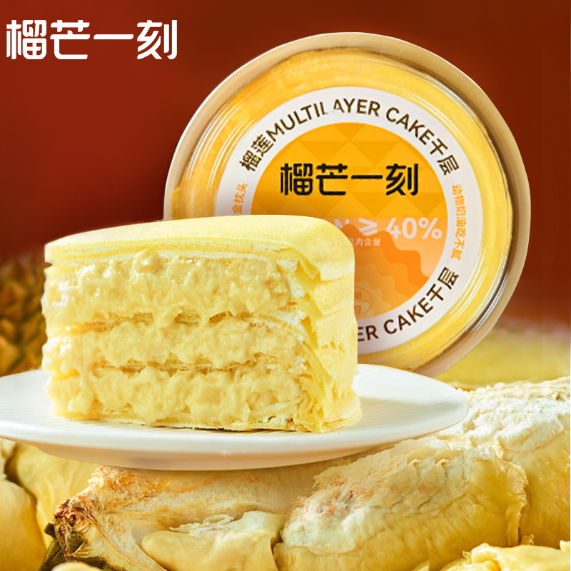 | POP-千层蛋糕
千层 |  | 备注 | 日期 | 访客数 | 搜索 | GMV | 成交客户 | 成交件数 | 补单件数 | 补单GMV | 真实件数 | 真实GMV | 成交转化率 | 推广花费 | 推广件数 | 推广roi | 付费占比 | 运营调整
成本 |  |  | 2024-06-01 | 271 | 64 | 950.18 | 10 | 10 | 0 | 0 | 10 | 950.18 | 3.69% | 324.71 | 8 | 3.23 | 34.17%
 |  |  | 2024-06-02 | 183 | 63 | 1036.08 | 11 | 13 | 0 | 0 | 13 | 1036.08 | 7.10% | 13.69 | 0 | 0 | 1.32%
spu | 13855907886 |  | 2024-06-03 | 245 | 82 | 1414.83 | 15 | 16 | 0 | 0 | 16 | 1414.83 | 6.53% | 70.83 | 1 | 1.04 | 5.01%
 |  |  | 2024-06-04 | 267 | 84 | 1273.69 | 11 | 14 | 0 | 0 | 14 | 1273.69 | 5.24% | 154.72 | 5 | 3.85 | 12.15%
 |  |  | 2024-06-05 | 326 | 119 | 1560.33 | 14 | 16 | 0 | 0 | 16 | 1560.33 | 4.91% | 308.54 | 6 | 2.44 | 19.77%
sku-1 |  |  | 2024-06-06 | 381 | 107 | 2199.73 | 23 | 27 | 0 | 0 | 27 | 2199.73 | 7.09% | 281.31 | 12 | 3.76 | 12.79%
sku-2 |  |  | 2024-06-07 | 437 | 102 | 2493.87 | 24 | 32 | 0 | 0 | 32 | 2493.87 | 7.32% | 503.34 | 10 | 2.03 | 20.18%
sku-3 |  |  | 2024-06-08 | 432 | 128 | 1975.15 | 21 | 23 | 0 | 0 | 23 | 1975.15 | 5.32% | 505.83 | 5 | 1.11 | 25.61%
sku-4 |  |  | 2024-06-09 | 346 | 93 | 1102.17 | 13 | 13 | 0 | 0 | 13 | 1102.17 | 3.76% | 508.85 | 7 | 1.29 | 46.17%
sku-5 |  |  | 2024-06-10 | 292 | 56 | 2320.11 | 14 | 29 | 0 | 0 | 29 | 2320.11 | 9.93% | 510 | 6 | 1.09 | 21.98%
sku-6 |  |  | 2024-06-11 | 257 | 70 | 1178.8 | 11 | 14 | 0 | 0 | 14 | 1178.8 | 5.45% | 510.53 | 12 | 2.29 | 43.31%
 |  |  | 2024-06-12 | 242 | 82 | 878.93 | 11 | 12 | 0 | 0 | 12 | 878.93 | 4.96% | 350.26 | 7 | 1.66 | 39.85%
 |  |  | 2024-06-13 | 259 | 62 | 1740.72 | 18 | 19 | 0 | 0 | 19 | 1740.72 | 7.34% | 506.54 | 9 | 1.8 | 29.10%
 |  |  | 2024-06-14 | 276 | 69 | 2220.47 | 18 | 27 | 0 | 0 | 27 | 2220.47 | 9.78% | 511.51 | 11 | 2.8 | 23.04%
 |  |  | 2024-06-15 | 268 | 63 | 1433.32 | 16 | 21 | 0 | 0 | 21 | 1433.32 | 7.84% | 511.89 | 8 | 1.74 | 35.71%
 |  |  | 2024-06-16 | 775 | 71 | 5900.68 | 93 | 93 | 0 | 0 | 93 | 5900.68 | 12.00% | 511.42 | 10 | 1.63 | 8.67%
 |  |  | 2024-06-17 | 457 | 66 | 1315.41 | 18 | 18 | 0 | 0 | 18 | 1315.41 | 3.94% | 514.71 | 7 | 1.12 | 39.13%
 |  |  | 2024-06-18 | 349 |  | 1495.94 | 14 | 18 | 0 | 0 | 18 | 1495.94 | 5.16% | 508.43 | 8 | 1.44 | 33.99%
 |  |  | 2024-06-19 | 0 |  | 0 | 0 | 0 | 0 | 0 | 0 | 0 | #DIV/0! | 0 | 0 | 0 | #DIV/0!
 |  |  | 2024-06-20 | 0 |  | 0 | 0 | 0 | 0 | 0 | 0 | 0 | #DIV/0! | 0 | 0 | 0 | #DIV/0!
 |  |  | 2024-06-21 | 0 |  | 0 | 0 | 0 | 0 | 0 | 0 | 0 | #DIV/0! | 0 | 0 | 0 | #DIV/0!
 |  |  | 2024-06-22 | 0 |  | 0 | 0 | 0 | 0 | 0 | 0 | 0 | #DIV/0! | 0 | 0 | 0 | #DIV/0!
 |  |  | 2024-06-23 | 0 |  | 0 | 0 | 0 | 0 | 0 | 0 | 0 | #DIV/0! | 0 | 0 | 0 | #DIV/0!
 |  |  | 2024-06-24 | 0 |  | 0 | 0 | 0 | 0 | 0 | 0 | 0 | #DIV/0! | 0 | 0 | 0 | #DIV/0!
 |  |  | 2024-06-25 | 0 |  | 0 | 0 | 0 | 0 | 0 | 0 | 0 | #DIV/0! | 0 | 0 | 0 | #DIV/0!
 |  |  | 2024-06-26 | 0 |  | 0 | 0 | 0 | 0 | 0 | 0 | 0 | #DIV/0! | 0 | 0 | 0 | #DIV/0!
 |  |  | 2024-06-27 | 0 |  | 0 | 0 | 0 | 0 | 0 | 0 | 0 | #DIV/0! | 0 | 0 | 0 | #DIV/0!
 |  |  | 2024-06-28 | 0 |  | 0 | 0 | 0 | 0 | 0 | 0 | 0 | #DIV/0! | 0 | 0 | 0 | #DIV/0!
 |  |  | 2024-06-29 | 0 |  | 0 | 0 | 0 | 0 | 0 | 0 | 0 | #DIV/0! | 0 | 0 | 0 | #DIV/0!
 |  |  | 2024-06-30 | 0 |  | 0 | 0 | 0 | 0 | 0 | 0 | 0 | #DIV/0! | 0 | 0 | 0 | #DIV/0!
 |  |  | 2024-07-01 | 0 |  | 0 | 0 | 0 | 0 | 0 | 0 | 0 | #DIV/0! | 0 | 0 | 0 | #DIV/0!
 |  |  | 合计 | 6063 | 1381 | 32490.41 | 355 | 415 | 0 | 0 | 415 | 32490.41

冻肉
产品 |  |  | 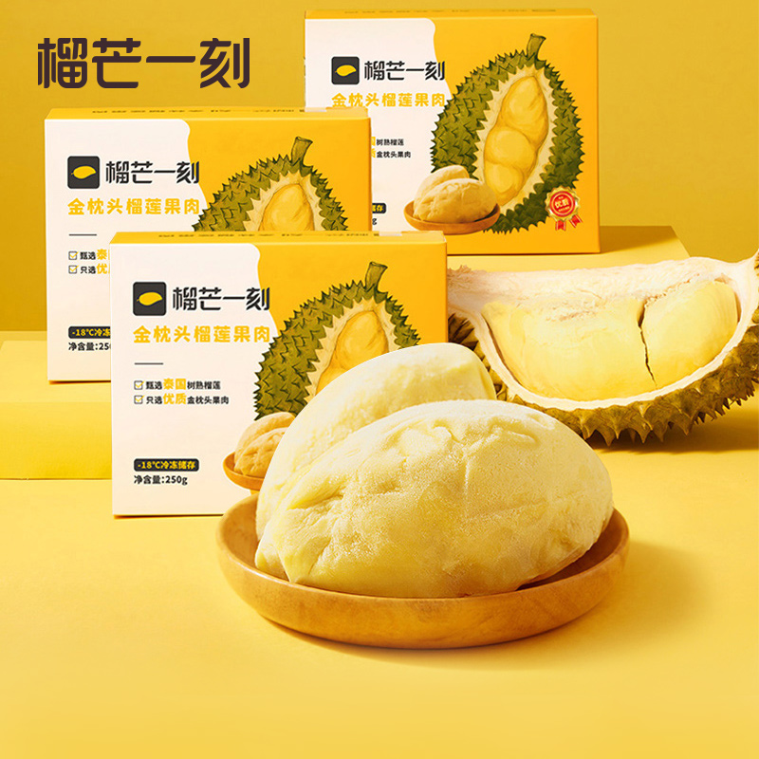 | POP-榴莲冻肉
冻肉 |  | 备注 | 日期 | 访客数 | 搜索 | GMV | 成交客户 | 成交件数 | 补单件数 | 补单GMV | 真实件数 | 真实GMV | 成交转化率 | 推广花费 | 推广件数 | 推广roi | 付费占比 | 运营调整
成本 |  |  | 2024-06-01 | 133 | 45 | 299.8 | 2 | 2 | 0 | 0 | 2 | 299.8 | 1.50% | 62.83 | 0 | 0 | 20.96%
 |  |  | 2024-06-02 | 149 | 54 | 992.94 | 7 | 7 | 0 | 0 | 7 | 992.94 | 4.70% | 64.22 | 4 | 9.46 | 6.47%
spu | 10020449102149 |  | 2024-06-03 | 309 | 49 | 293.66 | 2 | 2 | 0 | 0 | 2 | 293.66 | 0.65% | 60.49 | 0 | 0 | 20.60%
 |  |  | 2024-06-04 | 375 | 65 | 843.01 | 5 | 5 | 0 | 0 | 5 | 843.01 | 1.33% | 241.09 | 6 | 3.69 | 28.60%
sku-1 |  |  | 2024-06-05 | 296 | 57 | 1537.42 | 10 | 11 | 0 | 0 | 11 | 1537.42 | 3.72% | 303.78 | 7 | 4.02 | 19.76%
sku-2 |  |  | 2024-06-06 | 438 | 76 | 1749.41 | 12 | 12 | 0 | 0 | 12 | 1749.41 | 2.74% | 406.67 | 10 | 3.33 | 23.25%
sku-3 |  |  | 2024-06-07 | 2092 | 87 | 1396.58 | 9 | 10 | 0 | 0 | 10 | 1396.58 | 0.48% | 301.98 | 7 | 2.96 | 21.62%
sku-4 |  |  | 2024-06-08 | 299 | 55 | 685.02 | 5 | 5 | 0 | 0 | 5 | 685.02 | 1.67% | 302.2 | 6 | 2.4 | 44.12%
sku-5 |  |  | 2024-06-09 | 347 | 44 | 2084.35 | 11 | 13 | 0 | 0 | 13 | 2084.35 | 3.75% | 303.53 | 6 | 3.59 | 14.56%
sku-6 |  |  | 2024-06-10 | 251 | 46 | 869.4 | 5 | 6 | 0 | 0 | 6 | 869.4 | 2.39% | 306.65 | 5 | 1.82 | 35.27%
 |  |  | 2024-06-11 | 261 | 39 | 1189.2 | 8 | 8 | 0 | 0 | 8 | 1189.2 | 3.07% | 307.79 | 5 | 2.6 | 25.88%
 |  |  | 2024-06-12 | 258 | 74 | 1736.31 | 11 | 12 | 0 | 0 | 12 | 1736.31 | 4.65% | 309.09 | 5 | 3.04 | 17.80%
 |  |  | 2024-06-13 | 244 | 46 | 1653.65 | 13 | 13 | 0 | 0 | 13 | 1653.65 | 5.33% | 303.13 | 5 | 2.3 | 18.33%
 |  |  | 2024-06-14 | 455 | 38 | 1234.38 | 9 | 9 | 0 | 0 | 9 | 1234.38 | 1.98% | 239.76 | 4 | 2.48 | 19.42%
 |  |  | 2024-06-15 | 479 | 32 | 1633.06 | 10 | 11 | 0 | 0 | 11 | 1633.06 | 2.30% | 309.18 | 4 | 2.42 | 18.93%
 |  |  | 2024-06-16 | 717 | 42 | 1508.9 | 10 | 11 | 0 | 0 | 11 | 1508.9 | 1.53% | 306.83 | 9 | 4.69 | 20.33%
 |  |  | 2024-06-17 | 535 | 35 | 963.16 | 6 | 7 | 0 | 0 | 7 | 963.16 | 1.31% | 483.43 | 5 | 1.54 | 50.19%
 |  |  | 2024-06-18 | 409 |  | 1539.26 | 9 | 12 | 0 | 0 | 12 | 1539.26 | 2.93% | 512.65 | 8 | 2.19 | 33.30%
 |  |  | 2024-06-19 | 0 |  | 0 | 0 | 0 | 0 | 0 | 0 | 0 | #DIV/0! | 0 | 0 | 0 | #DIV/0!
 |  |  | 2024-06-20 | 0 |  | 0 | 0 | 0 | 0 | 0 | 0 | 0 | #DIV/0! | 0 | 0 | 0 | #DIV/0!
 |  |  | 2024-06-21 | 0 |  | 0 | 0 | 0 | 0 | 0 | 0 | 0 | #DIV/0! | 0 | 0 | 0 | #DIV/0!
 |  |  | 2024-06-22 | 0 |  | 0 | 0 | 0 | 0 | 0 | 0 | 0 | #DIV/0! | 0 | 0 | 0 | #DIV/0!
 |  |  | 2024-06-23 | 0 |  | 0 | 0 | 0 | 0 | 0 | 0 | 0 | #DIV/0! | 0 | 0 | 0 | #DIV/0!
 |  |  | 2024-06-24 | 0 |  | 0 | 0 | 0 | 0 | 0 | 0 | 0 | #DIV/0! | 0 | 0 | 0 | #DIV/0!
 |  |  | 2024-06-25 | 0 |  | 0 | 0 | 0 | 0 | 0 | 0 | 0 | #DIV/0! | 0 | 0 | 0 | #DIV/0!
 |  |  | 2024-06-26 | 0 |  | 0 | 0 | 0 | 0 | 0 | 0 | 0 | #DIV/0! | 0 | 0 | 0 | #DIV/0!
 |  |  | 2024-06-27 | 0 |  | 0 | 0 | 0 | 0 | 0 | 0 | 0 | #DIV/0! | 0 | 0 | 0 | #DIV/0!
 |  |  | 2024-06-28 | 0 |  | 0 | 0 | 0 | 0 | 0 | 0 | 0 | #DIV/0! | 0 | 0 | 0 | #DIV/0!
 |  |  | 2024-06-29 | 0 |  | 0 | 0 | 0 | 0 | 0 | 0 | 0 | #DIV/0! | 0 | 0 | 0 | #DIV/0!
 |  |  | 2024-06-30 | 0 |  | 0 | 0 | 0 | 0 | 0 | 0 | 0 | #DIV/0! | 0 | 0 | 0 | #DIV/0!
 |  |  | 2024-07-01
 |  |  | 合计 | 8047 | 884 | 22209.51 | 144 | 156 | 0 | 0 | 156 | 22209.51

冰淇淋
产品 |  |  |  | POP-猫山王榴莲冰淇淋（杯装） |  |  |  |  |  |  |  |  |  |  |  |  |  |  | 产品 |  |  |  | POP-猫山王榴莲冰淇淋（支装）
杯装冰淇淋 |  | 备注 | 日期 | 访客数 | 搜索 | GMV | 成交客户 | 成交件数 | 补单件数 | 补单GMV | 真实件数 | 真实GMV | 成交转化率 | 推广花费 | 推广成交 | 推广roi | 付费占比 | 运营调整 | 条状冰淇淋 |  | 备注 | 日期 | 访客数 | 搜索 | GMV | 成交客户 | 成交件数 | 补单件数 | 补单GMV | 真实件数 | 真实GMV | 成交转化率 | 推广花费 | 推广成交 | 推广roi | 付费占比 | 运营调整
成本 |  |  | 2024-06-01 | 204 | 47 | 798.72 | 7 | 7 | 0 | 0.00 | 7 | 798.72 | 3.43% | 333.77 | 0 | 0 | 41.79% |  | 成本 |  |  | 2024-06-01 | 796 | 214 | 3881.98 | 30 | 34 | 0 | 0.00 | 34 | 3881.98 | 4.27% | 872.11 | 14 | 2.28 | 22.47%
 |  |  | 2024-06-02 | 219 | 41 | 169 | 1 | 1 | 0 | 0.00 | 1 | 169 | 0.46% | 320.29 | 1 | 0.56 | 189.52% |  |  |  |  | 2024-06-02 | 822 | 232 | 4628.59 | 38 | 41 | 0 | 0.00 | 41 | 4628.59 | 4.99% | 913.98 | 15 | 2 | 19.75%
spu | 10024939202556 |  | 2024-06-03 | 225 | 58 | 955.8 | 6 | 6 | 0 | 0.00 | 6 | 955.8 | 2.67% | 333.47 | 1 | 0.54 | 34.89% |  | spu | 10025341756972 |  | 2024-06-03 | 871 | 252 | 3663.32 | 28 | 33 | 0 | 0.00 | 33 | 3663.32 | 3.79% | 871.78 | 11 | 1.76 | 23.80%
 |  |  | 2024-06-04 | 166 | 44 | 507 | 3 | 3 | 0 | 0.00 | 3 | 507 | 1.81% | 253.14 | 1 | 0.71 | 49.93% |  |  |  |  | 2024-06-04 | 746 | 262 | 3365.11 | 26 | 33 | 0 | 0.00 | 33 | 3365.11 | 4.42% | 665.24 | 9 | 1.76 | 19.77%
 |  |  | 2024-06-05 | 187 | 53 | 935.8 | 5 | 6 | 0 | 0.00 | 6 | 935.8 | 3.21% | 229.74 | 1 | 0.48 | 24.55% |  |  |  |  | 2024-06-05 | 847 | 275 | 4286.79 | 37 | 39 | 0 | 0.00 | 39 | 4286.79 | 4.60% | 611.13 | 9 | 2.05 | 14.26%
sku-1 |  |  | 2024-06-06 | 269 | 61 | 506 | 4 | 4 | 0 | 0.00 | 4 | 506 | 1.49% | 228.11 | 3 | 2.04 | 45.08% |  | sku-1 |  |  | 2024-06-06 | 893 | 262 | 6170.96 | 45 | 54 | 0 | 0.00 | 54 | 6170.96 | 6.05% | 812.46 | 20 | 3.26 | 13.17%
sku-2 |  |  | 2024-06-07 | 202 | 45 | 478.7 | 4 | 4 | 0 | 0.00 | 4 | 478.7 | 1.98% | 227.39 | 0 | 0 | 47.50% |  | sku-2 |  |  | 2024-06-07 | 819 | 259 | 4729.93 | 38 | 44 | 0 | 0.00 | 44 | 4729.93 | 5.37% | 866.04 | 15 | 2.48 | 18.31%
sku-3 |  |  | 2024-06-08 | 150 | 43 | 179 | 1 | 1 | 0 | 0.00 | 1 | 179 | 0.67% | 218.42 | 2 | 1.3 | 122.02% |  | sku-3 |  |  | 2024-06-08 | 761 | 252 | 3580.29 | 32 | 32 | 0 | 0.00 | 32 | 3580.29 | 4.20% | 605.33 | 15 | 2.97 | 16.91%
sku-4 |  |  | 2024-06-09 | 188 | 29 | 686 | 4 | 4 | 0 | 0.00 | 4 | 686 | 2.13% | 264.05 | 3 | 2.33 | 38.49% |  | sku-4 |  |  | 2024-06-09 | 926 | 252 | 3096.98 | 27 | 28 | 0 | 0.00 | 28 | 3096.98 | 3.02% | 931.21 | 15 | 1.92 | 30.07%
sku-5 |  |  | 2024-06-10 | 216 | 26 | 1740.82 | 9 | 11 | 0 | 0.00 | 11 | 1740.82 | 5.09% | 299.51 | 6 | 2.84 | 17.21% |  | sku-5 |  |  | 2024-06-10 | 753 | 226 | 2351.63 | 16 | 20 | 0 | 0.00 | 20 | 2351.63 | 2.66% | 971.75 | 9 | 1.03 | 41.32% | 加大投放
sku-6 |  |  | 2024-06-11 | 200 | 28 | 696.8 | 5 | 5 | 0 | 0.00 | 5 | 696.8 | 2.50% | 271.85 | 6 | 3.77 | 39.01% |  | sku-6 |  |  | 2024-06-11 | 765 | 148 | 2482.6 | 23 | 23 | 0 | 0.00 | 23 | 2482.6 | 3.01% | 1018.58 | 13 | 1.68 | 41.03%
 |  |  | 2024-06-12 | 162 | 18 | 239.76 | 1 | 3 | 0 | 0.00 | 3 | 239.76 | 1.85% | 254.22 | 4 | 1.23 | 106.03% |  |  |  |  | 2024-06-12 | 783 | 142 | 1514.18 | 14 | 14 | 0 | 0.00 | 14 | 1514.18 | 1.79% | 1035.78 | 14 | 1.66 | 68.41%
 |  |  | 2024-06-13 | 212 | 24 | 742.46 | 4 | 6 | 0 | 0.00 | 6 | 742.46 | 2.83% | 313.28 | 2 | 1 | 42.19% |  |  |  |  | 2024-06-13 | 841 | 172 | 2944.86 | 23 | 25 | 0 | 0.00 | 25 | 2944.86 | 2.97% | 1167.52 | 15 | 1.65 | 39.65%
 |  |  | 2024-06-14 | 207 | 17 | 384.7 | 3 | 3 | 0 | 0.00 | 3 | 384.7 | 1.45% | 300.17 | 3 | 1.31 | 78.03% |  |  |  |  | 2024-06-14 | 737 | 172 | 3741.43 | 32 | 34 | 0 | 0.00 | 34 | 3741.43 | 4.61% | 998.79 | 21 | 2.54 | 26.70%
 |  |  | 2024-06-15 | 191 | 18 | 834.48 | 6 | 7 | 0 | 0.00 | 7 | 834.48 | 3.66% | 350.1 | 2 | 0.68 | 41.95% |  |  |  |  | 2024-06-15 | 804 | 162 | 4559.57 | 34 | 41 | 0 | 0.00 | 41 | 4559.57 | 5.10% | 1128.23 | 16 | 1.82 | 24.74%
 |  |  | 2024-06-16 | 201 | 21 | 249.8 | 2 | 2 | 0 | 0.00 | 2 | 249.8 | 1.00% | 311.54 | 4 | 2.33 | 124.72% |  |  |  |  | 2024-06-16 | 775 | 139 | 3972.79 | 31 | 35 | 0 | 0.00 | 35 | 3972.79 | 4.52% | 1109.92 | 21 | 2.45 | 27.94%
 |  |  | 2024-06-17 | 207 | 15 | 401.17 | 3 | 3 | 0 | 0.00 | 3 | 401.17 | 1.45% | 311.66 | 1 | 0.48 | 77.69% |  |  |  |  | 2024-06-17 | 816 | 124 | 3139.14 | 23 | 28 | 0 | 0.00 | 28 | 3139.14 | 3.43% | 1273.38 | 12 | 1.29 | 40.56%
 |  |  | 2024-06-18 | 283 | 31 | 1934.65 | 14 | 14 | 0 | 0.00 | 14 | 1934.65 | 4.95% | 350.2 | 5 | 2.03 | 18.10% |  |  |  |  | 2024-06-18 | 871 | 145 | 3766.06 | 33 | 35 | 0 | 0.00 | 35 | 3766.06 | 4.02% | 1051.32 | 11 | 1.43 | 27.92%
 |  |  | 2024-06-19 | 0 |  | 0 | 0 | 0 | 0 | 0.00 | 0 | 0 | #DIV/0! | 0 | 0 | 0 | #DIV/0! |  |  |  |  | 2024-06-19 | 0 |  | 0 | 0 | 0 | 0 | 0.00 | 0 | 0 | #DIV/0! | 0 | 0 | 0 | #DIV/0!
 |  |  | 2024-06-20 | 0 |  | 0 | 0 | 0 | 0 | 0.00 | 0 | 0 | #DIV/0! | 0 | 0 | 0 | #DIV/0! |  |  |  |  | 2024-06-20 | 0 |  | 0 | 0 | 0 | 0 | 0.00 | 0 | 0 | #DIV/0! | 0 | 0 | 0 | #DIV/0!
 |  |  | 2024-06-21 | 0 |  | 0 | 0 | 0 | 0 | 0.00 | 0 | 0 | #DIV/0! | 0 | 0 | 0 | #DIV/0! |  |  |  |  | 2024-06-21 | 0 |  | 0 | 0 | 0 | 0 | 0.00 | 0 | 0 | #DIV/0! | 0 | 0 | 0 | #DIV/0!
 |  |  | 2024-06-22 | 0 |  | 0 | 0 | 0 | 0 | 0.00 | 0 | 0 | #DIV/0! | 0 | 0 | 0 | #DIV/0! |  |  |  |  | 2024-06-22 | 0 |  | 0 | 0 | 0 | 0 | 0.00 | 0 | 0 | #DIV/0! | 0 | 0 | 0 | #DIV/0!
 |  |  | 2024-06-23 | 0 |  | 0 | 0 | 0 | 0 | 0.00 | 0 | 0 | #DIV/0! | 0 | 0 | 0 | #DIV/0! |  |  |  |  | 2024-06-23 | 0 |  | 0 | 0 | 0 | 0 | 0.00 | 0 | 0 | #DIV/0! | 0 | 0 | 0 | #DIV/0!
 |  |  | 2024-06-24 | 0 |  | 0 | 0 | 0 | 0 | 0.00 | 0 | 0 | #DIV/0! | 0 | 0 | 0 | #DIV/0! |  |  |  |  | 2024-06-24 | 0 |  | 0 | 0 | 0 | 0 | 0.00 | 0 | 0 | #DIV/0! | 0 | 0 | 0 | #DIV/0!
 |  |  | 2024-06-25 | 0 |  | 0 | 0 | 0 | 0 | 0.00 | 0 | 0 | #DIV/0! | 0 | 0 | 0 | #DIV/0! |  |  |  |  | 2024-06-25 | 0 |  | 0 | 0 | 0 | 0 | 0.00 | 0 | 0 | #DIV/0! | 0 | 0 | 0 | #DIV/0!
 |  |  | 2024-06-26 | 0 |  | 0 | 0 | 0 | 0 | 0.00 | 0 | 0 | #DIV/0! | 0 | 0 | 0 | #DIV/0! |  |  |  |  | 2024-06-26 | 0 |  | 0 | 0 | 0 | 0 | 0.00 | 0 | 0 | #DIV/0! | 0 | 0 | 0 | #DIV/0!
 |  |  | 2024-06-27 | 0 |  | 0 | 0 | 0 | 0 | 0.00 | 0 | 0 | #DIV/0! | 0 | 0 | 0 | #DIV/0! |  |  |  |  | 2024-06-27 | 0 |  | 0 | 0 | 0 | 0 | 0.00 | 0 | 0 | #DIV/0! | 0 | 0 | 0 | #DIV/0!
 |  |  | 2024-06-28 | 0 |  | 0 | 0 | 0 | 0 | 0.00 | 0 | 0 | #DIV/0! | 0 | 0 | 0 | #DIV/0! |  |  |  |  | 2024-06-28 | 0 |  | 0 | 0 | 0 | 0 | 0.00 | 0 | 0 | #DIV/0! | 0 | 0 | 0 | #DIV/0!
 |  |  | 2024-06-29 | 0 |  | 0 | 0 | 0 | 0 | 0.00 | 0 | 0 | #DIV/0! | 0 | 0 | 0 | #DIV/0! |  |  |  |  | 2024-06-29 | 0 |  | 0 | 0 | 0 | 0 | 0.00 | 0 | 0 | #DIV/0! | 0 | 0 | 0 | #DIV/0!
 |  |  | 2024-06-30 | 0 |  | 0 | 0 | 0 | 0 | 0.00 | 0 | 0 | #DIV/0! | 0 | 0 | 0 | #DIV/0! |  |  |  |  | 2024-06-30 | 0 |  | 0 | 0 | 0 | 0 | 0.00 | 0 | 0 | #DIV/0! | 0 | 0 | 0 | #DIV/0!
 |  |  | 2024-07-01 | 0 |  | 0 | 0 | 0 | 0 | 0.00 | 0 | 0 | #DIV/0! | 0 | 0 | 0 | #DIV/0! |  |  |  |  | 2024-07-01 | 0 |  | 0 | 0 | 0 | 0 | 0.00 | 0 | 0 | #DIV/0! | 0 | 0 | 0 | #DIV/0!
 |  |  | 合计 | 3689 | 619 | 12440.66 | 82 | 90 | 0 | 0.00 | 90 | 12440.66 |  |  |  |  |  |  |  |  |  | 合计 | 14626 | 3690 | 65876.21 | 530 | 593 | 0 | 0 | 593 | 65876.21

